Rack Layout
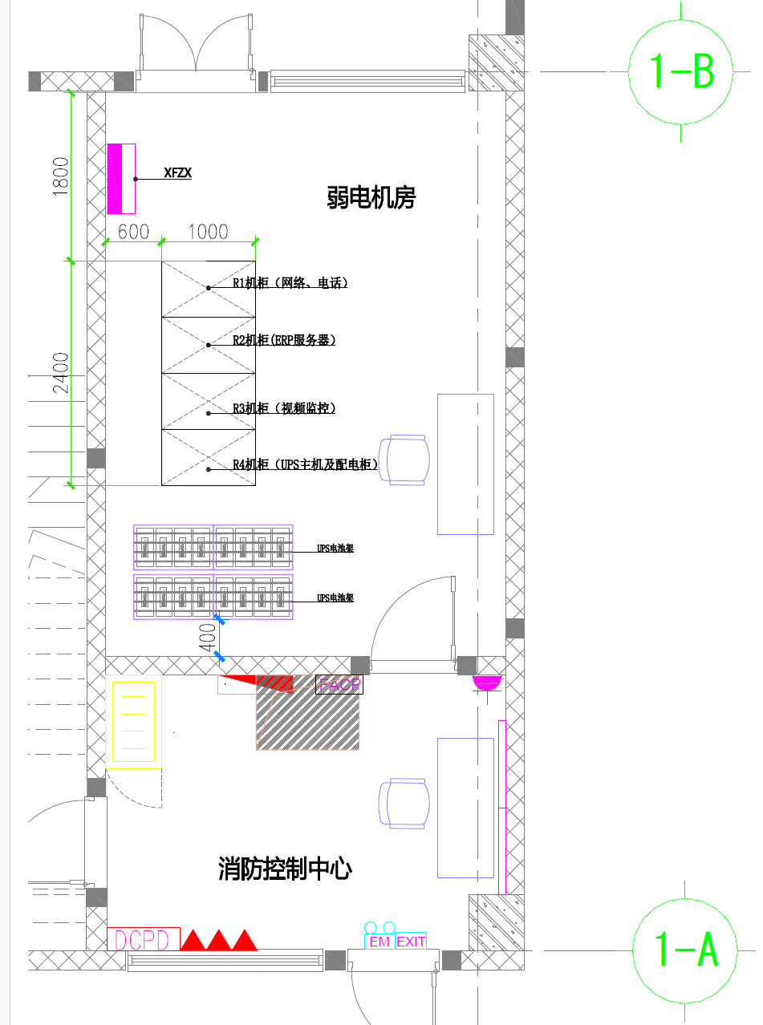
 |  |  |  | 机柜设备布置图

 | TỦ RACK R1 |  |  | RACK R2 |  |  | RACK R3 |  |  | RACK R4
位置Vị trí | 网络、电话 Mạng, điện thoại | 位置Vị trí | 位置Vị trí | ERP服务器Máy chủ ERP | 位置Vị trí | 位置Vị trí | 视频监控Hệ thống CCTV | 位置Vị trí | 位置Vị trí | UPSHệ thống系统 | 位置Vị trí
42U | 空 Trống | 42U | 42U | 空Trống | 42U | 42U | 空Trống | 42U | 42U | 空Trống | 42U
41U | 24口网线端口配线架 Thanh đấu nối mạng (Patch Panel) 24 cổng | 41U | 41U | 24口网线端口配线架Thanh đấu nối mạng 24 cổng | 41U | 41U | 24口网线端口配线架Thanh đấu nối mạng 24 cổng | 41U | 41U | 24口网线端口配线架Thanh đấu nối mạng 24 cổng | 41U
40U | 24口理线器 Thanh quản lý cáp 24 cổng | 40U | 40U | 24口理线器Thanh quản lý cáp 24 cổng | 40U | 40U | 24口理线器Thanh quản lý cáp 24 cổng | 40U | 40U | 24口理线器Thanh quản lý cáp 24 cổng | 40U
39U | 空 Trống | 39U | 39U | 空Trống | 39U | 39U | 空Trống | 39U | 39U | 空Trống | 39U
38U | OFD-1A(外网光纤终端盒Hộp phối quang mạng ngoài1）-VNPT | 38U | 38U | S5560S-28F-EI（织机核心交换机Switch trung tâm máy dệt） | 38U | 38U | OFD-1B(监控专网光纤终端盒Hộp phối quang chuyên dụng cho mạng camera） | 38U | 38U | 空Trống | 38U
37U | 空 Trống | 37U | 37U | 24口网络配线架Thanh đấu nối mạng 24 cổng | 37U | 37U | 空Trống | 37U | 37U | UPS配电柜Tủ phân phối điện UPS | 37U
36U | 空 Trống | 36U | 36U | 24口理线器Thanh quản lý cáp 24 cổng | 36U | 36U | 空Trống | 36U | 36U |  | 36U
35U | OFD-2A(网络光纤终端盒Hộp phối quang mạng 2）-VIETTEL | 35U | 35U | S5560S-28F-EI（erp核心交换机witch trung tâm ERP） | 35U | 35U | S7303X-G（监控专网核心交换机Core Switch CCTV） | 35U | 35U |  | 35U
34U | 空 Trống | 34U | 34U | 24口网络配线架Thanh đấu nối mạng 24 cổng | 34U | 34U | 24口网络配线架Thanh đấu nối mạng 24 cổng | 34U | 34U |  | 34U
33U | 空 Trống | 33U | 33U | 24口理线器Thanh quản lý cáp 24 cổng | 33U | 33U | 24口理线器Thanh quản lý cáp 24 cổng | 33U | 33U |  | 33U
32U | OFD-3A（内网光纤终端盒Hộp phối quang mạng nội bộ） | 32U | 32U | H3C S5024PV5-EI | 32U | 32U | 空Trống | 32U | 32U |  | 32U
31U | 空 Trống | 31U | 31U | 24口网络配线架Thiết bị chuyển mạch | 31U | 31U | 空Trống | 31U | 31U |  | 31U
30U | 空 Trống | 30U | 30U | 24口理线器Thanh đấu nối mạng 24 cổng | 30U | 30U | 空Trống | 30U | 30U |  | 30U
29U | OFD-4A（无线网光纤终端盒Hộp phối quang mạng không dây） | 29U | 29U | 空Trống | 29U | 29U | 空Trống | 29U | 29U |  | 29U
28U | 空 Trống | 28U | 28U | 空Trống | 28U | 28U | 空Trống | 28U | 28U |  | 28U
27U | 空 Trống | 27U | 27U | 空Trống | 27U | 27U | 空Trống | 27U | 27U |  | 27U
26U | OFD-5A(IP电话网络光纤终端盒Hộp phối quang mạng điện thoại IP） | 26U | 26U | 空Trống | 26U | 26U | 空Trống | 26U | 26U |  | 26U
25U | 空 Trống | 25U | 25U | 空Trống | 25U | 25U | 空Trống | 25U | 25U |  | 25U
24U | 空 Trống | 24U | 24U | 空Trống | 24U | 24U | 空Trống | 24U | 24U |  | 24U
23U | 外网1路由器Router mạng ngoài 1 (Thiết bị định tuyến) | 23U | 23U | 空Trống | 23U | 23U | 空Trống | 23U | 23U |  | 23U
22U | 空 Trống | 22U | 22U | 空Trống | 22U | 22U | 空Trống | 22U | 22U |  | 22U
21U | 外网2路由器Router mạng ngoài 2 | 21U | 21U | 空Trống | 21U | 21U | 空Trống | 21U | 21U |  | 21U
20U | H3C WX2550X-LI | 20U | 20U | 空Trống | 20U | 20U | 空Trống | 20U | 20U |  | 20U
19U | 空 Trống | 19U | 19U | 空Trống | 19U | 19U | 空Trống | 19U | 19U | 空Trống | 19U
18U | 空 Trống | 18U | 18U | 空Trống | 18U | 18U | 空Trống | 18U | 18U | 空Trống | 18U
17U | 空 Trống | 17U | 17U | 服务器Máy chủ | 17U | 17U | 空Trống | 17U | 17U | 空Trống | 17U
16U | 空 Trống | 16U | 16U |  | 16U | 16U | 空Trống | 16U | 16U | Bộ lưu điện UPS主机（ITA-16k00AL3A02C00） | 16U
15U | 空 Trống | 15U | 15U | 空Trống | 15U | 15U | 网络视频存储服务器Máy chủ lưu trữ video mạng | 15U | 15U |  | 15U
14U | 空 Trống | 14U | 14U | 空Trống | 14U | 14U |  | 14U | 14U |  | 14U
13U | 空 Trống | 13U | 13U | 服务器Máy chủ | 13U | 13U | 空Trống | 13U | 13U |  | 13U
12U | 空 Trống | 12U | 12U |  | 12U | 12U | 空Trống | 12U | 12U | 空Trống | 12U
11U | 空 Trống | 11U | 11U | 空Trống | 11U | 11U | 空Trống | 11U | 11U | 空Trống | 11U
10U | 空 Trống | 10U | 10U | 空Trống | 10U | 10U | 空Trống | 10U | 10U | 空Trống | 10U
9U | 电话主机 Tổng đài điện thoại chính | 9U | 9U | 阵列 Mạng tủ đĩa / Hệ thống lưu trữ | 9U | 9U | 视频存储阵列Hệ thống tủ đĩa lưu trữ video | 9U | 9U | 预留UPS主机Vị trí dự phòng cho bộ lưu điện UPS | 9U
8U |  | 8U | 8U |  | 8U | 8U |  | 8U | 8U |  | 8U
7U |  | 7U | 7U |  | 7U | 7U |  | 7U | 7U |  | 7U
6U |  | 6U | 6U |  | 6U | 6U |  | 6U | 6U |  | 6U
5U | 空 Trống | 5U | 5U | 空Trống | 5U | 5U | 空Trống | 5U | 5U | 空Trống | 5U
4U | 空 Trống | 4U | 4U | 空Trống | 4U | 4U | 空Trống | 4U | 4U | 空Trống | 4U
3U | 空 Trống | 3U | 3U | 空Trống | 3U | 3U | 空Trống | 3U | 3U | 空Trống | 3U
2U | 空 Trống | 2U | 2U | 空Trống | 2U | 2U | 空Trống | 2U | 2U | 空Trống | 2U
1U | 空 Trống | 1U | 1U | 空Trống | 1U | 1U | 空Trống | 1U | 1U | 空Trống | 1U

 |  |  |  | 1U H=44.45MM

